PASAPORTE
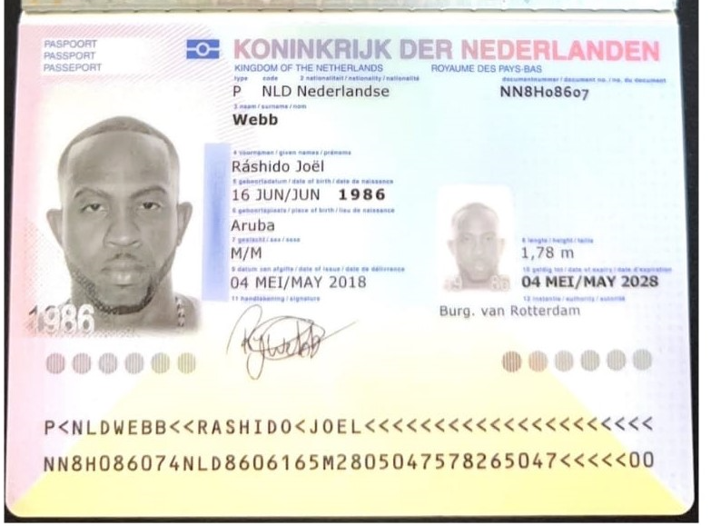
Nombre | Ráshido
Nombre | Joel
Apellido | Webb
Genero | Masculino
Pasaporte | NN8H08607
Fecha de nacimiento | 16 de Jun de 1986
Edad | 39
Estado civil | Not married
Dirección | Westzijdsepad 30, Rotterdam, HOLANDA
País | Aruba
Email: | rashidowebb@hotmail.com
Teléfono
Profesión
RH | A+
Seguro
Peso | 100 kg
Altura | 1.78 cm
Idioma | English, dutch, spanish, papiamento

Salud | sufre de reflujo biliar y hipo constante (posible cancer sin diagnostico )
Estadia | 8 al 15 de Marzo

CONFIRMACION
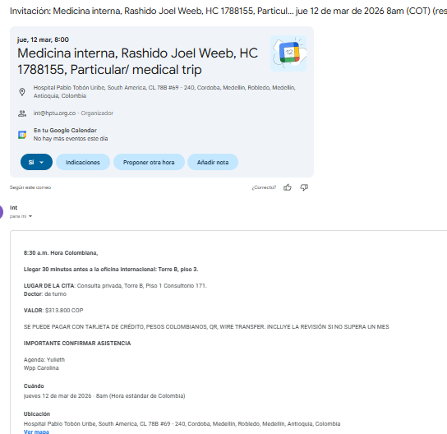
CITA FISIATRIA | PRUEBA DE ESFUERZO |  | PREPARACION
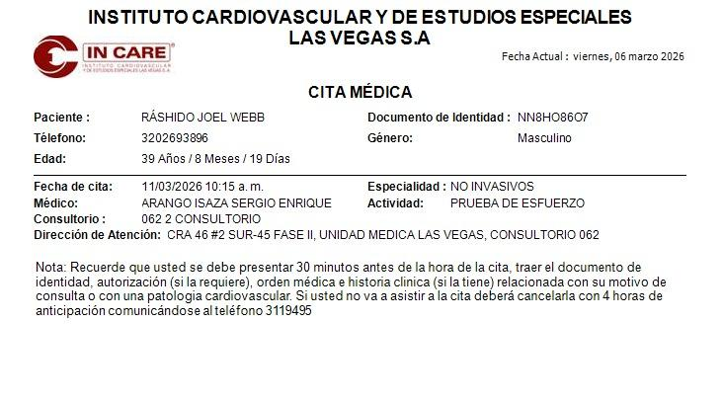
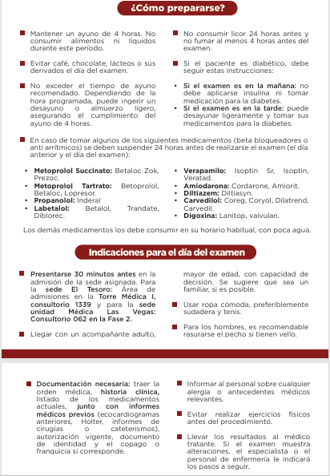

ELECTROCARDIOGRAMA | ECOCARDIOGRAMA |  | TOMOGRAFIA DE TORAX ABD
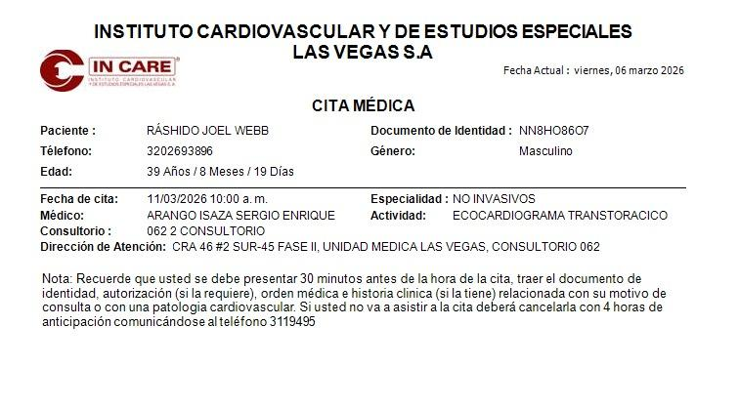
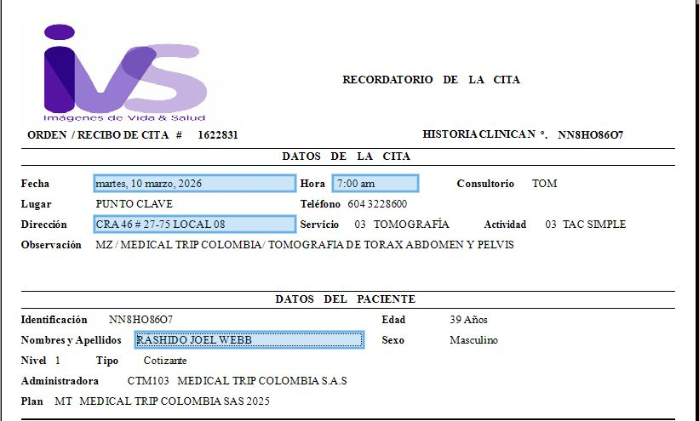
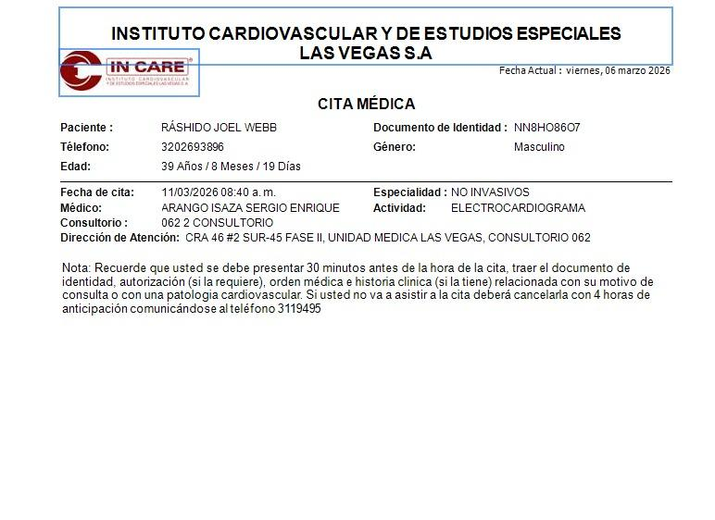

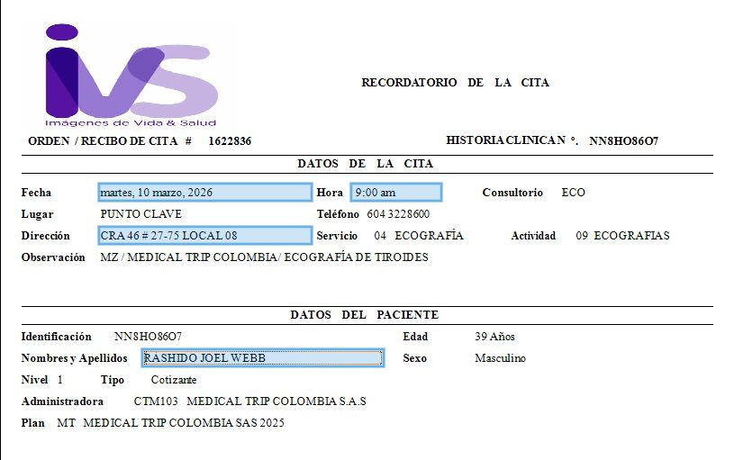
ECOGRAFIA DE TIROIDES Y PARATIROIDES
 |  | Ecografía de tejidos blandos de pared abdominal y de pelvis |  | UROLOGIA CONSULTA HPTU
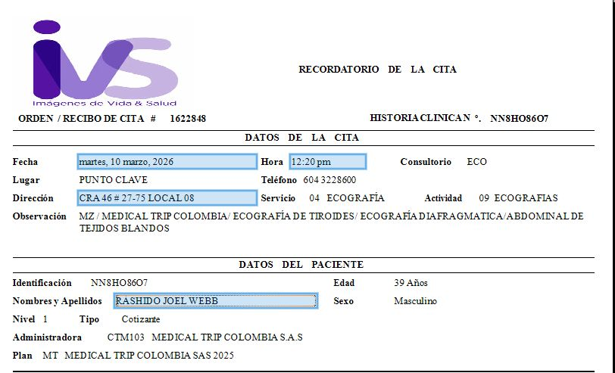

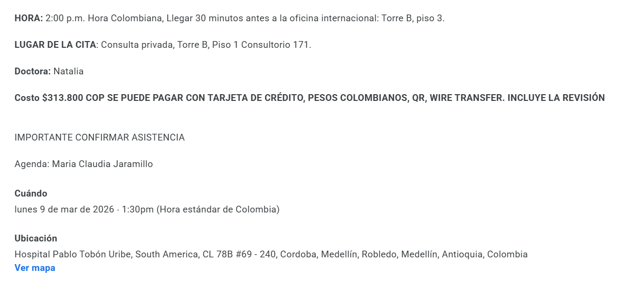

CITA INTERNISTA

VUELO
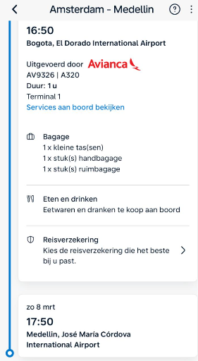
vuelo 320

Proximo Viaje
